Formulario
FORMULARIO DE PRESENTACIÓN DE PROPUESTA

NOMBRE DE LA EMPRESA: |  |  |  | Nº de NIT o C.I.:
JORGE LUIS PAREDES BLANCO |  |  |  | 4415830019
NOMBRE DEL REPRESENTANTE LEGAL O PROPIETARIO: |  |  |  | Nº Telefono de Contacto:
JORGE LUIS PAREDES BLANCO |  |  |  | 74563363

Nota: Poner unicamente el precio unitario ofertado en la columna "Precio Unitario", de los ítems ofertados por su empresa/persona.

N° de Ítem | Concepto | Unidad Medida | Cantidad | Precio Unitario | Precio Total Ofertado
001 | TERMOMETROS INFRAROJOS | PIEZAS | 15 | 250.00 | 3,750.00 | 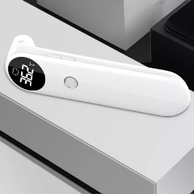
002 | TERMOMETRO DIGITAL CON SENSOR | PIEZAS | 6 | 600.00 | 3,600.00 | 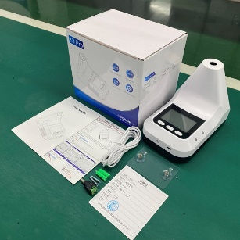
 | TOTAL |  |  |  | 7,350.00

